Info
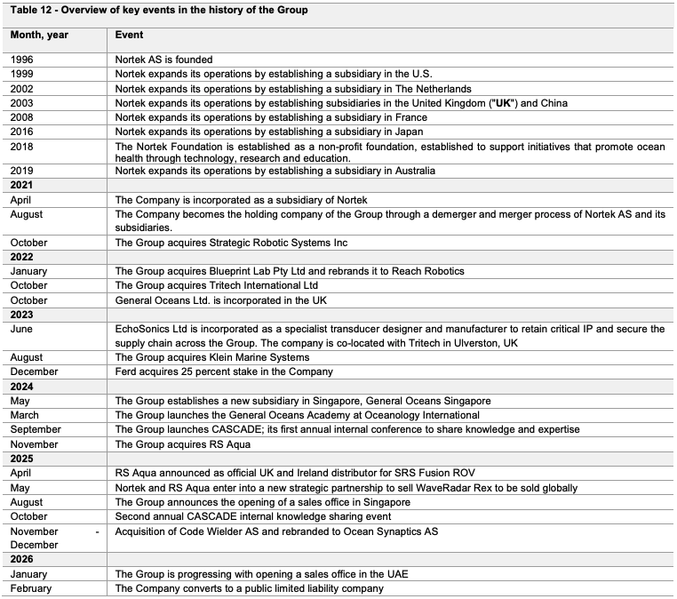


Finansielle mål (fra prospekt) |  |  |  | Covenants
Mål | 2026E | Mellomlang sikt | Kommentar
Omsetning | > NOK 1 500m | NOK 2 800m | Inkl. fullårseffekt av ny M&A / organisk vekst og M&A
EBITA-margin | N/A | ~20% |  |  | -1.8
Capex (% av omsetning) | ~2-4% | ~4% | Kan avvike pga. produktsykluser, FoU og PPE-investeringer |  | 73.2 %
Arbeidskapital (% av omsetning) | ~15-20% | ~15-20% | Potensielle svingninger drevet av backlog og forskuddsbetalte kontrakter |  | 545.8
Justert ROCE | N/A | >30%
NIBD/EBITDA | Robust balanse for M&A | ~1.0-2.0x | Fleksibilitet til å avvike basert på M&A og verdiskapende investeringer
Utbyttepolitikk | — | 40-60% av nettoresultat | Langsiktig ambisjon; fleksibilitet for M&A og verdiskapende investeringer
 |  |  | Kilde: General Oceans ASA – Prospekt

Datterselskaper i General Oceans

SENSORS-segmentet
Selskap | Land | Spesialisering | Beskrivelse
Nortek | 🇳🇴 Norge | ADCP / Doppler-sensorer | Eldste og største selskapet. Akustiske strømmålere og Doppler-sensorer for havmåling. Brukes i offshore-energi, havforskning og navigasjon. Kjernen i General Oceans-konseptet.
Tritech | 🇬🇧 UK | Imaging sonarer / undervannsk. | Imaging sonarer og undervannskameraer for inspeksjon og navigasjon. Gjennomgått stor transformasjon etter oppkjøp med ny ledelse og produktrasjonalisering. Ny produktgenerasjon i 2026.
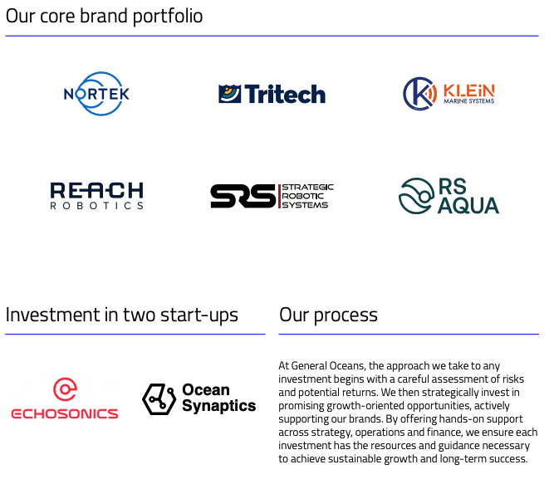
Klein Marine Systems | 🇺🇸 USA | Side-scan sonarer | Produserer side-scan sonarer for havbunnskartlegging og søk. Turnaround-case som krevde mer restrukturering enn forventet etter oppkjøp i 2023, inkl. relokasjon og ny ledelse.
RS Aqua | 🇬🇧🇦🇺 UK/Australia | Havmåleutstyr / distribusjon | Nyeste tilskuddet (nov. 2024). Distribuerer og integrerer havmåleutstyr og sensorer. Fungerer delvis som salgskanal for andre GO-produkter. Bidrar med tilstedeværelse i Australia.

ROBOTICS-segmentet
Selskap | Land | Spesialisering | Beskrivelse
Reach Robotics | 🇬🇧 UK | Elektriske manipulatorer / ROV | Produserer elektriske manipulatorer og robotarmer for undervannsfartøy (ROV-er). Leverer til forsvars- og kommersielle kunder. Sterk vekst drevet av forsvarskontrakter.
SRS (Strategic Robotic Systems) | 🇺🇸🇦🇺 USA/Australia | Hybrid ROV/AUV | Produserer hybrid ROV-er (Fusion-modellen) som kan operere både som ROV og autonom farkost (AUV). Hadde store utfordringer etter tapt forsvarskontrakt i 2023 (nedskrivning NOK 117m), men nå snudd under ny ledelse.
MRV Systems | 🇺🇸 USA | Autonome havobservasjonsflåter | Oppkjøpt april 2026 for USD 18m (EV/Rev 1,5x). Produserer autonome profileringsflåter (Argo-floats) som samler havdata (temperatur, saltholdighet, strøm) ned til 2000m dyp. Inngår i ARGO-programmet – et globalt nettverk av ~4 000 havobservasjonsboier. Integreres i Robotics-segmentet.

Oppsummert: Nortek og Tritech er mest modne. Klein og RS Aqua er under integrasjon. Reach Robotics er vekststjernen i robotics. SRS har hatt mest turbulens, men viser nå tegn til bedring.
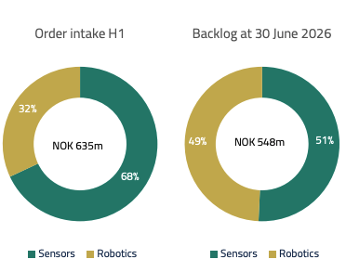

IPO info
Eksisterende aksjer før IPO | 168.4 | 3,537.2
Nye aksjer utstedt i IPO | 23.8 | 500.0
Nedsalg eksiterende aksjonærer | 26.2 | 550.0
Greenshoe (15% over-allotment) | 7.5 | 157.5
Maks total etter IPO | 192.2 | 4,037.2

Emisjon på 500 mill
Nedsalg på inntil 550 mill
Green shoe 150 mill
Selskapsverdi før nye penger 3,44 mrd
De nye pengene skal brukes til M&A og generelle bedriftsmål

Press releases:
31.07.26 Trøgda flagger 5%
21.07.26: Fidelity flagger 7,67%
10.04.26: GENO kjøper opp MRV systems for 18 USDm cash. MRV leverer avanserte profildroner til havforskning, klimaovervåking og maritim overvåking. Oppkjøpet er på EV/REV 1,5x
27.03.26: Dnb Asset managment kjøpte 2 702 207 nye aksjer og flagger 6,28%
26.03.26: General Oceans sin første handelsdag

